变量
 | 变量

1、什么是变量
 | 变量是内存中的一个存储区域。用来存储数据的。

2、格式
 | 数据类型 变量;
 | 例：int a;//a这个变量中只能存放整数
 | a = 10;

 | 数据类型 变量 = 值;
 | 例：int b = 10;//b这个变量存放的是整数10

 | 数据类型 变量1,变量2…;
 | 例：int c,d,e;

 | 数据类型 变量1=值,变量2 = 值…;
 | 例：int f = 9,g = 8;//一次声明多个变量，同时初始化。
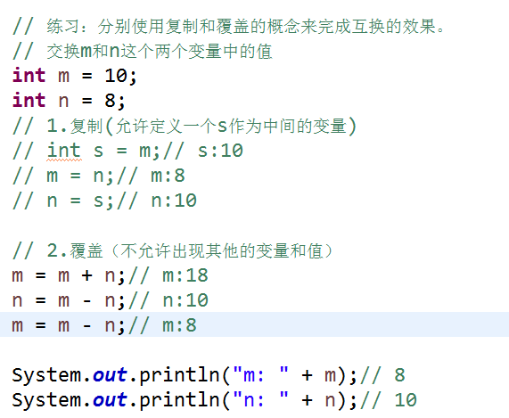

3、使用变量时需要注意的事项：
 | 在同一个作用域下不能出现同名的变量。
 | 想要做运算的话，必须给变量进行初始化。
 | 声明一个变量时必须要指定类型。

4、标识符的命名规则（标识符：变量、类名。。）
 | ①由数字、字母、下划线、美元符组成。
 | a1$_
 | ②不能以数字开头。
 | ③区分大小写。
 | ④长度没有限制。
 | ⑤不能使用关键字命名。
 |  | 关键字：被JAVA赋予了特殊含义的单词。一般都是小写的。

5、变量的作用域和生命周期
 | 只作用于所在的代码块{}中
 | 随着代码块的执行而存在，代码块执行结束，而销亡。

 | 常量
就是在变量的基础上添加一个final关键字。
final int MAX_VALUE = 10;
常量名都是由大写字母组成的，多个单词之间用_下划线分割，定义时直接初始化。

就是在程序运行过程中不可以改变的量叫常量。

数据类型
电脑的存储单位：
 | 1byte ---- 8bit 二进制数
 | 1kb ---- 1024b |  |  |  |  | 人
 | 1m ---- 1024kb |  |  |  |  | 属性： | 姓名 | String
 | 1g ---- 1024m |  |  |  |  |  | 性别 | char
 |  |  |  |  |  |  | 年龄 | int
 |  |  |  |  |  |  | 成绩 | double

二进制数：有0和1组成的数

 |  |  | 数据类型
 | Java是强类型的语言，即每一个数据都必须要定义相应的类型。

 | java数据类型分为两种：
 |  | 8种基本数据类型、引用数据类型

 | 8种基本数据类型：
 |  | 整数型： | 从小到大的顺序
 |  |  | byte:字节型 1字节 8位二进制数 -128~127

 |  |  | short：短整型 2字节 16位

 |  |  | int：整型 4字节 32位 默认的

 |  |  | long：长整型 8字节 |  | long类型的数据要加L或l证明是long类型的数据。

 |  | 浮点型:
 |  |  | float：单精度浮点型 4字节 |  |  | float类型的数据需要加F或f

 |  |  | double：双精度浮点型 8字节 |  |  | 默认

 |  | 字符型：
 |  |  | char 2字节 用' '标识，' '号内有且只能有一个字符。
 |  |  | ‘’内写什么就输出什么，内容的类型没有限定。
 |  |  | 前128个字符与ASCII兼容
 |  |  |  | 'a' ---- 97
 |  |  |  | 'b' ---- 98
 |  |  |  | 'A' ---- 65
 |  | 布尔型：
 |  |  | boolean | 值只有两个，true(正确的，成立的) fasle（错误的，不成立的）
 |  |  |  | 一般作为条件使用。

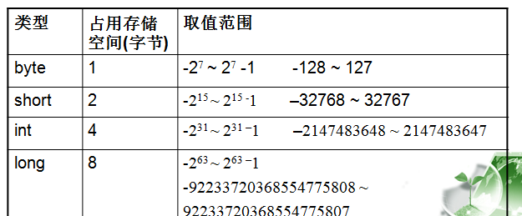

 | 引用数据类型：
 |  | 数组[]、类class、接口interface
 |  | 除了8种基本数据类型以外都是引用数据类型。
 |  | String:字符串，用“”标识的，“”号内可以有0个或多个字符。字符类型不限制，
 |  |  | “”里写什么就输出什么。

数据类型的转换：
 | 自动类型转换（隐式类型转换）
 |  | 两种类型之间互相兼容
 |  | 目标类型大于原类型。

 | 强制类型转换（显示类型转换）
 |  | 两种类型之间互相兼容
 |  | 目标类型小于原类型

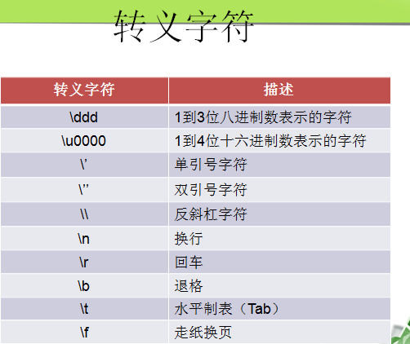

 | 转义字符：\

Scanner 输入
int --- nextInt()
byte --- nextByte()
short --- nextShort()
float --- nextFloat()
double --- nextDouble()
String --- next()

运算符
 | 运算符

1、算术运算符
+ - * / %(取余)

注意：java中两个整数相除取整

2、++ -- | 自增 自减
 | ‘++或--不论放在变量前还是变量后最终都加1或减1。

 | int a = 5;
 | a--;
 | sysou(a); | 4
 | a++;
 | sysou(a); | 5

 | 注意：当多个运算同时出现时，++在变量前，先加1在取值，在变量后先取值在加1

 | b = a++;
 | System.out.println(b);//11
 | System.out.println(a);//12

3、赋值运算符
 | = += -= *= /= %=

 | ‘=将等号右边的值赋值给等号左边的变量。

 | int a = 6;

 | +=:
 |  | int a = 5; |  | int a = 5
 |  | a = a+8; | ==> | a += 8;
 |  | sysou(a);//13 |  | sysou(a);//13

 | 好处：可以自动强制类型转换,但是丢失精度。
 |  | byte b = 9;
 |  | //b = (byte) (b + a);
 |  | //可以自动强制类型转换
 |  | b += a;
 |  | System.out.println(b);

4、比较运算符(用于数值之间的比较，结果是boolean类型。作为条件使用。)
 | > >= < <= == !=



5、逻辑运算符（作为条件，true和false之间的运算，结果也是boolean类型）
 | &&：逻辑与，并且
 |  | 两边都为true结果为true，其余情况为false.
 | ||：逻辑或，或者
 |  | 两边只要有一边为true，结果就为true。其余情况为false.
 | ！：逻辑非，取反

 | &&和||有短路功能：
 |  | &&左边为false，右边不执行。
 |  | ||左边为true，右边不执行。
 |  | &:无论左边是true还是false，右边都执行。
 |  | |：无论左边是true还是false，右边都执行。
6、换位运算符
 | &：换位与
 |  | 1&1=1其余为0

 |  | 1&1=1
 |  | 1&0=0
 |  | 0&1=0
 |  | 0&0=0

 | |：换位或
 |  | 0|0=0其余为1

 |  | 0|0=0
 |  | 0|1=1
 |  | 1|0=1
 |  | 1|1=1

 | ^:异或
 |  | 相同为0，不同为1

 |  | 0^0=0
 |  | 0^1=1
 |  | 1^0=1
 |  | 1^1=0

 | 移位运算符：
 |  | >>：右移 除2 |  | 3>>1 ==>3/2
 |  | <<：左移 乘2 |  | 3<<2 ==> 3*2*2

7、三元运算符（三目运算符、条件运算符）
 | 表达式1？表达式2：表达式3

 | 表达式1是一个条件，结果是boolean 类型的。
 | 根据表达式1的结果为true执行表达式2，为false执行表达式3

8、链接符 +（遇到字符串就连接）
 | System.out.println('b' + 12 + "aa");//110aa
 | System.out.println(12 + "" + 'b');//12b
 | System.out.println("" + 12 + 'b');//12b

流程控制语句
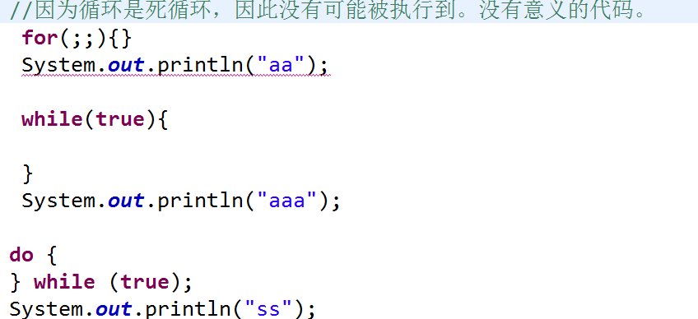
 | 流程控制语句

1、条件语句
 | if..else
 | switch..case

2、循环语句
 | for
 | while
 | do..while

3、跳转语句
 | continue | 用于循环中使用。作用：跳出本次循环，直接执行下一次循环。
 | break | 可以用于switch..case和循环中。作用：结束循环。（注意：break只能结束当前所在的循环。）

if..else
 | 格式1：
 |  | if(条件表达式){
 |  |  | 当条件成立时需要完成的操作；
 |  | }

 |  | 注意：一个分支时，有可能什么都不执行。

 | 格式2：
 |  | if(条件表达式){
 |  |  | 当条件成立时需要完成的操作；
 |  | }else{
 |  |  | 当条件不成立时需要完成的操作；
 |  | }

 |  | 注意：一定会执行其中一个分支。

 | 格式3：
 |  | if(条件表达式1){
 |  |  | 当条件1成立时需要完成的操作；
 |  | }else if(条件表达式2){
 |  |  | 当条件2成立时需要完成的操作；
 |  | }else{
 |  |  | 条件1和条件2都不成立时需要完成的操作；
 |  | }

 |  | 注意：多个分支的情况，只能执行其中一条分支。

switch..case
 | 用来拿同一个变量与多个不同的常量进行比较是否相等的程序。

 | 格式：
 |  | switch(表达式/变量){

 |  |  | case 常量1:
 |  |  | 语句1；
 |  |  | break;
 |  |  | case 常量2:
 |  |  | 语句2；
 |  |  | break;
 |  |  | …
 |  |  | [default:执行语句；break；]

 |  | }

 | 表达式或变量的类型：byte short int char String
 |  | 常量：固定的值，不允许重复。
 |  | break:用于结束switch case程序块。
 |  | []：可写可不写
 |  | default；默认的，当所有的case语句都不匹配时，执行该语句。

循环语句：

 | for循环
 |  | for(初始化;循环条件;迭代语句){
 |  |  | 循环体；
 |  | }

 | 执行顺序： | 初始化、循环条件、循环体、迭代语句。
 | 初始化：初始化循环的初始值。从始至终只执行一次。
 | 循环条件：控制循环次数，当循环条件为true执行循环体，为false循环结束。
 | 循环体：反复被执行的代码。
 | 迭代语句： | 用来防止进入死循环状态，在适当的时候让循环条件为false。
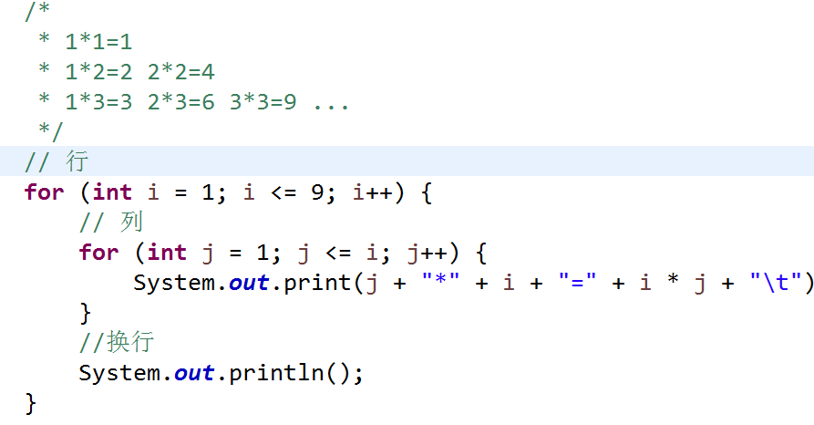

 | while循环
 |  | 【初始化；】
 |  | while(循环条件){
 |  | 循环体;
 |  | [迭代语句；]
 |  | }

 | do..while循环
 |  | 【初始化；】
 |  | do{
 |  | 循环体;
 |  | [迭代语句；]
 |  | }while(循环条件);

for while do while的区别：
 | for:当已知循环次数时使用。
 | while：不知道循环次数时使用。先判断，再执行。
 | do..while:不知道循环次数时使用。先执行，在判断。不管条件成立与否至少执行一次。

数组
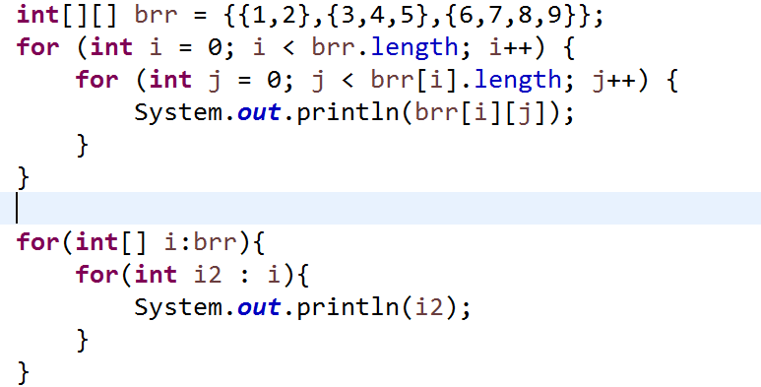
 | 数组

1、数组
 | 用来存储一组具有相同数据类型的数据的集合。

2、数组的创建方法
 | ①数据类型[] 数组名 = new 数据类型[元素个数]; |  |  |  |  |  | new:创建对象，在堆中开辟空间。
 | 数据类型 数组名[] = new 数据类型[元素个数];

 | ②数据类型[] 数组名 = new 数据类型[]{元素1，元素2….};

 | ③数据类型[] 数组名 = {元素1，元素2，元素3...};

 | 注意事项：
 |  | ①再创建数组时一定要指定数组的长度。
 |  | ②二和三的数组长度是由元素的个数决定的。
 |  | ③在声明数组时不可以指定数组的长度。
 |  | ④数组的长度可以为0，但是不可以为负数。
 |  | ⑤数组的类型可以是基本数据类型也可以是引用数据类型。
 |  | ⑥第一种创建方式必须指定长度。
 |  | ⑦第二种和第三种如果{}为空，证明有0个元素，长度是0.
 |  | ⑧数组中每一种类型的数组，都有相应的默认值存在。
 |  |  | byte/short/int/long ----- 0
 |  |  | flaot/double ---- 0.0
 |  |  | char --- 空格
 |  |  | boolean --- false
 |  |  | String --- null(所有的引用数据类型的默认值都是null)
 |  | ⑨数组的长度不能改变。

3、存、取
 | 数组中每一个元素都有相应的下标，通过下标来找到相应的元素。
 | 下标（索引）是从0开始的，最大下标是数组的长度减1.

 | 存：数组名[下标] = 值;
 | arr[2] = 5;
 |  | 数组中第三个元素的值是5，这个元素的下标2.

 | 取：sysou(数组名[下标]);

4、数组的遍历

for each循环
 | for(元素类型 变量名 : 数组名/集合名){
 |  | 循环体；
 | }

5、数组中常见的异常

 | java.lang.ArrayIndexOutOfBoundsException |  |  |  |  | 例： | int[] arr = {1,2,3,4,5};
 |  | 数组下标越界异常 |  |  |  |  | System.out.println(arr[-1]);

 | 原因：下标大于等于数组长度或小于0的时发生该异常

 | java.lang.NullPointerException |  |  |  | 例： | int[] arr = null;
 |  | 空指针异常 |  |  |  | System.out.println(arr[0]);

 | 原因：引用没有指向具体的对象。

6、数组中常见的错误：

 | int[] arr; |  |  |  | int[] arr;
 | arr = {1,2,3,4,5}; |  | 错误：没有new |  | arr = new int[]{1,2,3,4,5};

 | int[] arr = new int[6]{};
 | 错误：不能再[]中指定长度。

7、数组的扩容
 | 通过数组的扩容变向的改变数组的长度。

 |  |  |  |  |  |  |  | 复制几个元素

 |  | 原数组 | 从原数组的某个位置开始复制
 |  |  |  |  |  | 复制到新数组的某个位置
 |  |  |  | 新数组

8、数组的排序

 | 从小到大
 | ①选择排序
 |  | 每一次循环选择一个最小的元素放到已排好序的末尾。 |  |  |  |  |  | 循环的次数：数组长度减1
i | 12 | 78 | 54 | 65 | 32 | 10 | 5
0 | 5 | 78 | 54 | 65 | 32 | 10 | 12
1 |  | 10 | 54 | 65 | 32 | 78 | 12
 |  |  | 12 | 65 | 32 | 78 | 54
 |  |  |  | 32 | 65 | 78 | 54
 |  |  |  |  | 54 | 78 | 65
 |  |  |  |  |  | 65 | 78
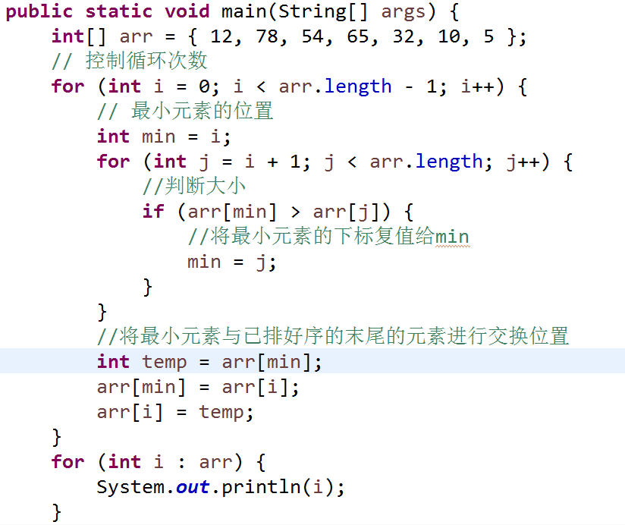

 | ②冒泡排序
 |  | 两个相邻的元素进行比较大小，找到最大或最小元素进行交换位置。 |  |  |  |  |  |  | 循环的次数：数组长度减1

 |  | 12 | 78 | 54 | 65 | 32 | 10 | 5 | i
 |  | 12 | 54 | 65 | 32 | 10 | 5 | 78 | 0
 |  | 12 | 54 | 32 | 10 | 5 | 65 |  | 1
 |  | 12 | 32 | 10 | 5 | 54 |  |  | 2
 |  | 12 | 10 | 5 | 32 |  |  |  | 3
 |  | 10 | 5 | 12
 |  | 5 | 10
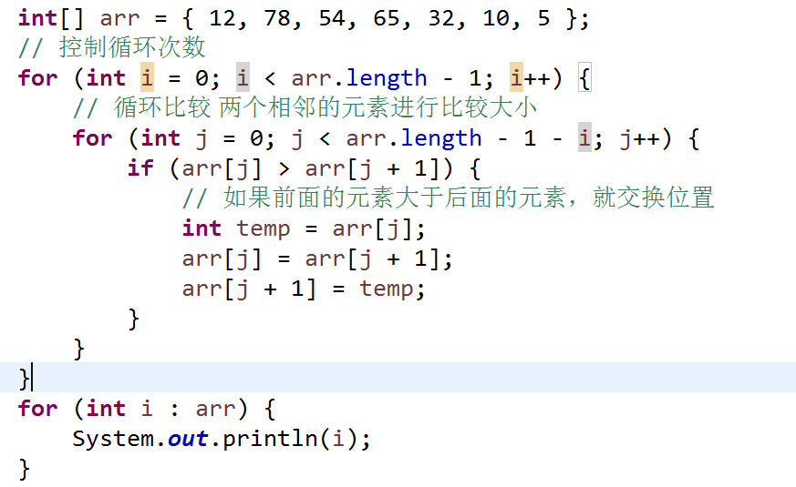

 | 二维数组：
 |  | 就是以一维数组为元素的一个一维数组。

 |  | int[][] arr = new int[5][3];
 |  | int[][] arr = {{1,2},{3,4}};
 |  | int[] arr[] = {};
 |  | int arr[][] = {};

 |  | 5:二维数组中有5个一维数组。
 |  | 3：每一个一维数组中有3个元素。

 |  | arr[0] = new int[2]; |  | 第一个一维数组的元素有2个
 |  | arr[0][1] 第一个一维数组中的第二个元素

 | 二维数组的遍历方式：

final
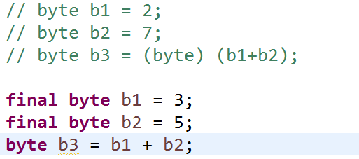
 | final最终的 | 常量池

final可以用来修饰变量、方法、类：
 | final修饰的变量叫常量。只能赋值一次。常量名都大写，多个单词用_分割。
 | final修饰的方法可以被继承，但是不能被重写。
 | final修饰的类不可以被继承。

内部类
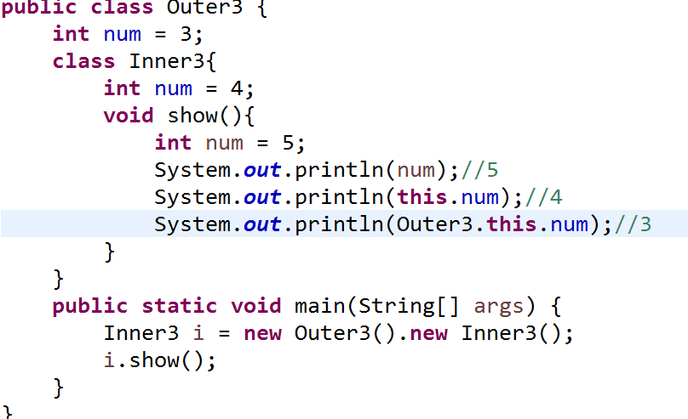
 | 内部类

1、内部类
 | 一个类在另一个类的内部，这个在类内部的类就叫内部类。

 | class Outer{

 |  | class Inner{}

 | }

2、内部类一共有四种：

 | 成员内部类
 |  | 作为外部类的一个成员存在，与成员方法成员变量同级。

 |  | 外部类访问成员内部类的特点：
 |  |  | 需要创建内部类对象，通过内部类对象.成员。
 |  |  | 成员内部类可以直接访问外部类的所有成员（包括私有的。静态的）
 |  |  | 但是成员内部类中不允许有静态成员。
 |  |  | 但可以是被static final修饰的

 |  | 创建内部类对象的方式：
 |  |  | 外部类.内部类 变量 = 外部类对象.内部类对象;
 |  |  | Outer.Inner i = new Outer().new Inner();

 |  | 格式：
 |  |  | class Outer{

 |  |  |  | static class Inner{}

 |  |  | }

 | 静态内部类
 |  | 在成员内部类的基础上加static,就是静态内部类。
 |  | 静态内部类只能直接调用外部类中的静态成员。
 |  | 静态内部类中不能出现this关键字

 |  | 创建静态内部类的方式：
 |  |  | new 外部类.内部类();
 |  |  | Inner i = new Outer.Inner();
 |  | Outer7.Inner.mm();//访问静态内部类成员的方式
 | 局部内部类
 |  | 定义在方法的里面。
 |  | 只能被该方法使用，只能使用一次。
 |  | 不能被访问权限修饰符修饰，也不能被static修饰。

 | 格式：
 |  | class Outer{
 |  |  | void show(){
 |  |  |  | new Inner{

 |  |  |  | }
 |  |  | }
 |  | }

 | 匿名内部类
 |  | 就是一种特殊的内部类，无类名。
 |  | 匿名内部类的前提：
 |  |  | 继承了一个类或实现了一个接口。
 |  |  | 匿名内部类实际上就是一个匿名的子类对象。
 |  | 格式：
 |  |  | class Outer{
 |  |  |  | void show(){
 |  |  |  |  | new 接口/父类(){

 |  |  |  |  |  | 匿名内部类的成员；
 |  |  |  |  | };
 |  |  |  | }
 |  |  | }

错误案例：
public class Outer6 {
 | void method(){
 |  | Object obj = new Object(){
 |  |  | void show(){
 |  |  |  | System.out.println("hahahha...");
 |  |  | }
 |  | };
 |  | //为什么调用不到show()?
 |  | //多态时父类不能引用子类的特有内容
 |  | obj.show();
 | }

 | public static void main(String[] args) {
 |  | new Outer6().method();
 | }
}

String
 |  |  | java.lang
 |  |  | 类 String
 | public final class String
 | String 类代表字符串。
 | 字符串是常量；它们的值在创建之后不能更改。

 | String str = "abc";
 | 直接通过=赋值的字符串，数据存储在String池中，池中的数据是唯一的，不能改变。

 | String str2 = new String("abc");
 | 通过new关键字创建的字符串，数据存储在堆内存中，数据不是唯一的，可以重复。不能改变。

 | // String池中的数据是唯一的
 | String s1 = "abc";
 | String s2 = "abc";
 | System.out.println(s1 == s2);//==比较的是地址的值 true

常用方法： | 1
 | char | charAt(int index)
 |  | 返回指定索引处的 char 值。

 | 2
 | String | concat(String str) |  | 等价于+
 |  | 将指定字符串连接到此字符串的结尾。

 |  |  |  |  | Hello World!哈哈哈
 |  |  |  |  | Hello World!
 | 3
 | boolean contains(String s)
 |  | 判断字符串中是否包含此字符,包含返回true

 | 4
 | equals(Object anObject)
 | equalsIgnoreCase(String anotherString)
 |  | 判断两个字符串是否相等，不区分大小写。

 | 5
 | indexOf(String str)
 |  | 从头开始检索字符对应的索引值 |  |  | 如果未出现该字符，则返回 -1

 | indexOf(String str, int fromIndex)
 |  | 从指定位置开始查找，指定字符所在的位置

 | 6
 | lastIndexOf(String str)
 | 从后往前检索指定字符所在的位置 |  |  |  | 如果未出现该字符，则返回 -1。
 | lastIndexOf(String str, int fromIndex)
 | 从指定位置开始往前检索

 | 7
 | isEmpty()
 | 判断此字符串是否为空，为空返回true. |  |  |  | 长度为0时返回true

 | 8
 | length()
 |  | 返回此字符串的长度。

 | 9
 | replace(String s1,String s2)
 |  | 将s2把s1替换

 | 10
 | split(String regex)
 |  | 切割

 | 11
 | startsWith(String prefix)
 | 判断是否以指定字符串开头

 | startsWith(String prefix, int toffset)
 | 从指定位置开始判断是否以某个字符串开头

 | 12
 | endsWith(String suffix)
 | 判断是否以指定字符串结尾

 | 13
 | substring(String s)
 | 截取字符串

 | 14
 | toLowerCase()
 | 将大写字母转成小写字母
 | toUpperCase()
 | 将小写字母转成大写字母

 | 15
 | trim()
 | 去掉字符串两端的空格

 | 16
 | 将int转成字符串
 | static String valueOf(int a)

StringBuffer 和 StringBuilder |  |  | final类
 | 字符串缓冲区，可以改变的字符串序列

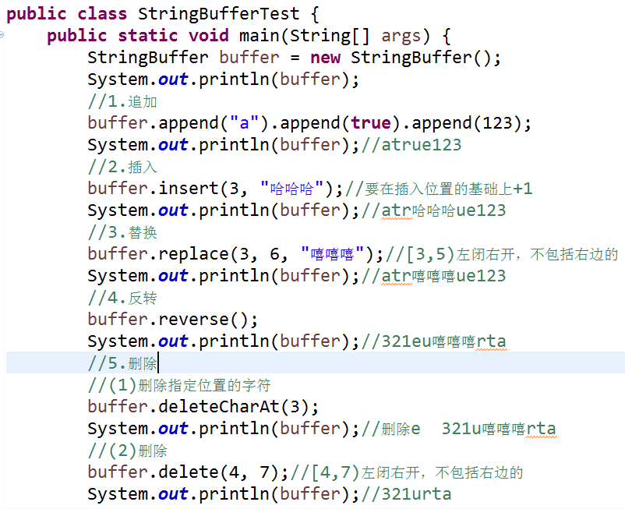
 | 常用方法：
 |  | 1、添加
 |  | append(String s)

 |  | 2、插入
 |  | insert()

 |  | 3、替换
 |  | replace()

 |  | 4、反转
 |  | reverse()

 |  | 5、删除
 |  | delete()

String和StringBuffer、StringBuilder的区别：

String：不可变字符串
StringBuffer:可变的字符串，线程安全的，效率低。
StringBuilder:可变的字符串，线程不安全的，效率高。

常用类
 | 常用类

1、java.lang 类 System （系统）
public final class System

System类中的属性和方法都是static修饰的，System不能实例化（不能new）.

 | 属性：
 |  | err:错误输出流
 |  | in：标准输入流
 |  | out：标准输出流

 |  | java.util
 |  | 类 Scanner | final类
 |  |  | next();//空格和回车都结束
 |  |  | nextLine();//输入一行，回车是结束

 | 常用方法：
 |  | 1、long currentTimeMillis()
 |  | 返回以毫秒为单位的当前时间。
 |  | 1970 年 1 月 1 日午夜之间的时间差

 |  | 2、exit(int status)
 |  | 终止当前正在运行的 Java 虚拟机。

 |  | 3、gc()
 |  | 运行垃圾回收器。

 |  | 4、getProperties()
 |  | 获取当前的系统属性。

 |  | 5、getProperty(String key)
 |  | 获取指定键指示的系统属性。

2、java.lang 类 Math（数学）
public final class Math

 | 属性：
 |  | PI
 |  | π值

 | 常用方法：
 |  | System.out.println(Math.ceil(3.2));//4.0
 |  | System.out.println(Math.floor(3.2));//3.0

 |  | max(double a, double b)
 |  | min(double a, double b)

 |  | random() 随机数
 |  | 返回带正号的 double 值，该值大于等于 0.0 且小于 1.0。

 |  | long round(double a)
 |  | 四舍五入

 |  | int round(float a)
 |  | 四舍五入

3、java.util 类 Date（日期）
类 Date 表示特定的瞬间，精确到毫秒。

构造方法：
 | Date() | 产生一个当前日期
 | Date(long date)
 | 将传递的long类型毫秒时间转换成Date类型

常用方法：
 | 1、after(Date when)
 | 测试此日期是否在指定日期之后。

 | 2、before(Date when)
 | 测试此日期是否在指定日期之前。

 | 3、compareTo(Date d)
 | 比较两个日期，在指定日前返回小于0的值，后，大于0的值 ，相等为0.

 | 4、long getTime()
 | 返回一个日期所对应的毫秒时间

 | 5、setTime()
 | 设置毫秒时间

4、java.text 类 DateFormat | 格式化时期
public abstract class DateFormat |  |  | 不能实例化

日期 -> 文本 文本-> 日期

风格：
 | SHORT | ‘19-8-8
 | LONG | 2019-08-08
 | MEDUIM | ’2019-8-8
 | FULL | 2019年8月8日 星期四

常用方法：
 | 1、format(Date date)
 | 将日期转成文本

 | 2、getDateInstance()
 | getDateInstance(int style)
 | getDateInstance(int style, Locale aLocale)
 | getDateTimeInstance()

 | 获取DateFormat对象的

 | 3、parse(String source)
 | 将文本解析成日期

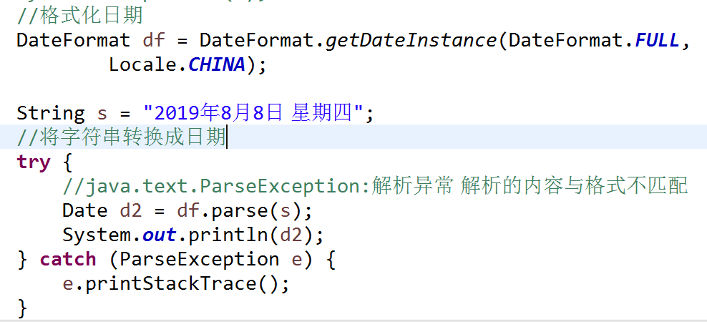

5、java.text 类 SimpleDateFormat
继承自抽象类DateFormat。

 | 格式化（日期 -> 文本）、解析（文本 -> 日期）

构造方法：
 | SimpleDateFormat(String pattern, Locale locale)

模板：
 | yyyy-MM-dd HH:mm:dd S
 | 年 月 日 时 分 秒 毫秒

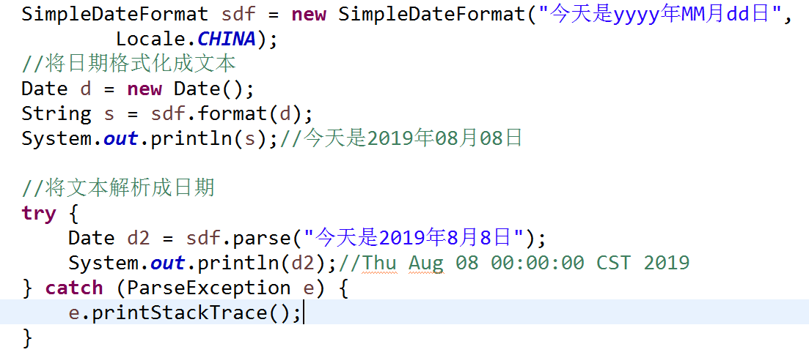

6、java.util 类 Calendar |  | 日历
public abstract class Calendar

YEAR、MONTH、DAY_OF_MONTH、HOUR
年 月 一个月中的一天 小时

常用方法：
 | 1、getInstance()
 | 获取Calendar对象

 | 2、add(int field, int amount)
 | 为给定的日历字段添加或减去指定的时间量。

 | 3、get(int field)
 | 获取指定字段的值

 | 4、set(int field, int value)
 | 将给定的日历字段设置为给定值。

 | 5、setTime(Date date)
 | 使用给定的 Date 设置此 Calendar 的时间。

 | 6、setTimeInMillis(long millis)
 | 用给定的 long 值设置此 Calendar 的当前时间值。

 | 7、Date getTime()
 | 获取时间

 | 8、long getTimeInMillis()
 | 获取毫秒值

7、包装类
 | 就是基本数据类型所对应的引用数据类型。都是java.lang包下的 final类

 | byte | Byte
 | short | Short
 | int | Integer
 | long | Long
 | float | Float
 | double | Double
 | char | Character
 | boolean | Boolean

 | 属性：
 | MAX_VALUE | 最大值

 | MIN_VALUE | 最小值
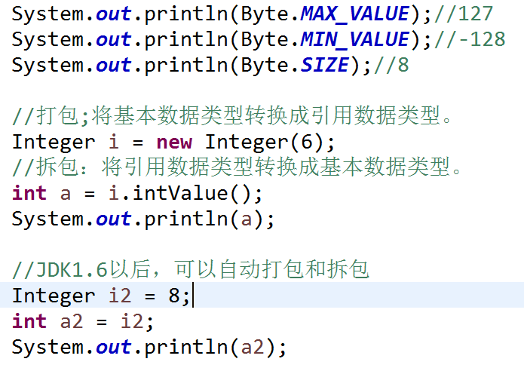
 | SIZE | 二进制二位数

 | 构造方法：
 |  | Integer(int value)
 |  | Integer(String s)

 | 打包：将基本数据类型转换成引用数据类型。
 | 拆包：将引用数据类型转换成基本数据类型。

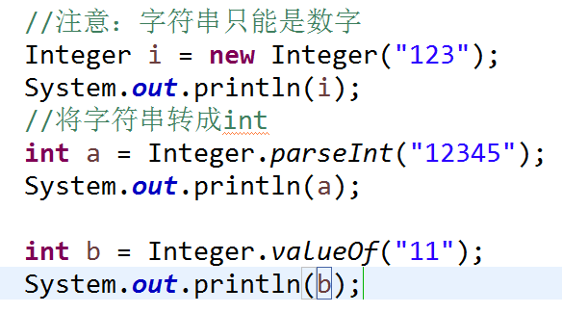
 | 常用方法：
 |  | intValue()
 |  | 返回一个int值

 |  | static int parseInt(String s)
 |  | 将字符串转换成int

 |  | static Integer | valueOf(int i)

 |  | static Integer | valueOf(String s)

